OMNIGENA PUMBAD
HEKAMERK OÜ |  |  |  |  | 8.09
LEIVA 4, 12618 TALLINN
TEL. 6776 300 | info@hekamerk.ee

HINNAKIRI |  |  | APRILL 2024

OMNIGENA PUMBAD
 |  |  |  | SOODUSTUS: | 0%
 | KOOD | MÕÕT |  | HIND | HIND
 |  |  |  | KM-TA | KM-TA

KONDENSAADIPUMP
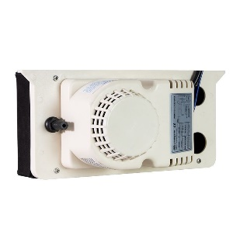

 | 5907761103214 | KONDENSAADIPUMP OMNIKONDENS 300 l/h OMNIGENA |  | 90.00

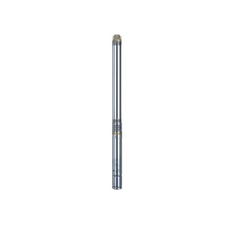
PUURKAEVUPUMBAD

 | 5907761103177 | 2B40, 2'', 0,37 kW, KONDENSAATORIGA +20m KAABEL |  | 215.00
 | 5907761100749 | 3T32, 3'', 0,75 kW, KONDENSAATORIGA |  | 185.00
 | 5907761100756 | 3T46, 3'',1,1 kW, KONDENSAATORIGA |  | 215.00

VEEAUTOMAADID JA KASTMISPUMBAD

 | 5907761115422 | VEEAUTOMAAT JY 1000 INOX 24l |  | 175.00

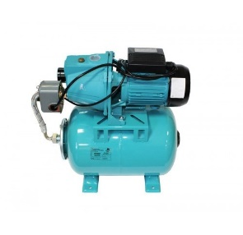

 | 5907761116054 | VEEAUTOMAAT DP 355A 24L (imemissügavus kuni 23m) |  | 200.00

 | 5907761120006 | VEEAUTOMAAT WZ 900 SMART PM |  | 300.00

 | 5907761111738 | KASTMISPUMP JET 50 |  | 80.00
 | 5907761114159 | KASTMISPUMP JY 1000 |  | 85.00

 | 5907761115996 | SUKELPUMP MULTI DIVER 1200 EVO |  | 200.00

WC PUMP

 | 3383720010953 | SANIGENA1 |  | 330.00

TSIRKULATSIOONIPUMBAD

 | 5902341050544 | TSIRKULATSIOONIPUMP CWU 15-14 TARBEVEELE |  | 75.00

 | 5907761100343 | TSIRKULATSIOONIPUMP ECWU 12-1,2 TARBEVEELE |  | 125.00

 | 5907761152663 | TSIRKULATSIOONIPUMP CALDA 25-40 180 AUTO ADAPT |  | 102.00
 | 5907761152687 | TSIRKULATSIOONIPUMP CALDA 25-60 180 AUTO ADAPT |  | 105.00

 | 5907761180178 | TSIRKULATSIOONIPUMP OMEGA3 25-40 180 AUTO ADAPT |  | 100.00
 | 5907761103542 | TSIRKULATSIOONIPUMP OMEGA3 25-60 180 AUTO ADAPT |  | 105.00

 | 5907761152571 | TSIRKULATSIOONIPUMP TERMO 25-8 180 |  | 115.00

 | 5907761152748 | TSIRKULATSIOONIPUMP CELSIO 25-80 180 AUTO ADAPT |  | 230.00

TÜHJENDUSPUMBAD
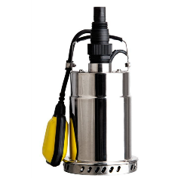

 | 5907761100114 | TÜHJENDUPUMP TP 500 INOX, max 5 mm osakesed |  | 80.00

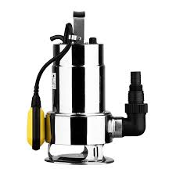

 | 5907761100107 | TÜHJENDUPUMP TP 750BW INOX, max 35 mm osakesed |  | 90.00

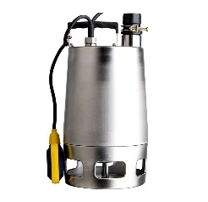

 | 5907761102033 | TÜHJENDUPUMP WQ 1,1 INOX PRO, max 30 mm osakesed |  | 400.00

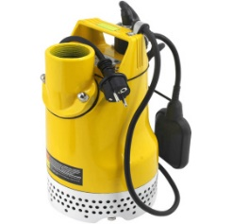

 | 5907761102361 | TÜHJENDUPUMP WQ 50 QDFU450 PRO, max 5 mm osakesed |  | 265.00

 | 5907761117808 | TÜHJENDUPUMP WQ 8-9-0,75 LÕIKURIGA |  | 186.00

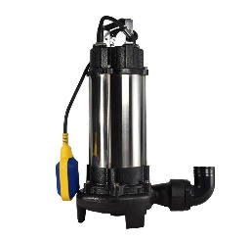

 | 5907761101029 | TÜHJENDUPUMP WQ 1300 FURIO LÕIKURIGA |  | 188.00

